画面レイアウト_メイン操作盤
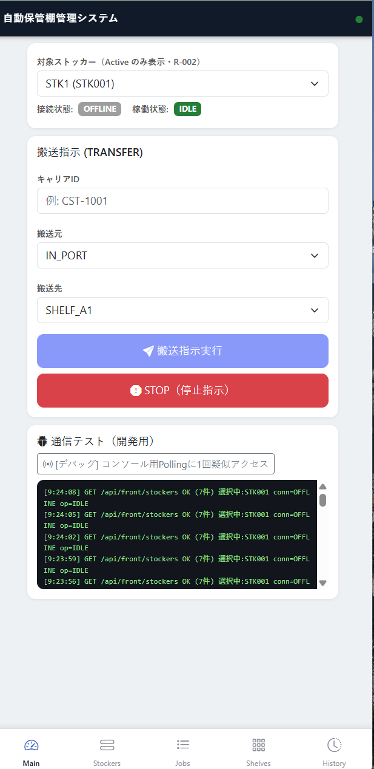
画面レイアウト定義
システム名 |  |  |  |  | サブシステム名 |  | 画面名 |  |  | 画面ID
自動保管棚搬送管理システム |  |  |  |  | フロントエンドPWA |  | メイン操作盤 (Dispatch Console) |  |  | SCR-001
概要 |  |  | ストッカーへの搬送指令(TRANSFER)の送信、および緊急停止(E-STOP)割り込みをリアルタイム制御する主画面。 ＜配置場所＞ ・Pages/Index.cshtml / とShared/_Layout.cshtml

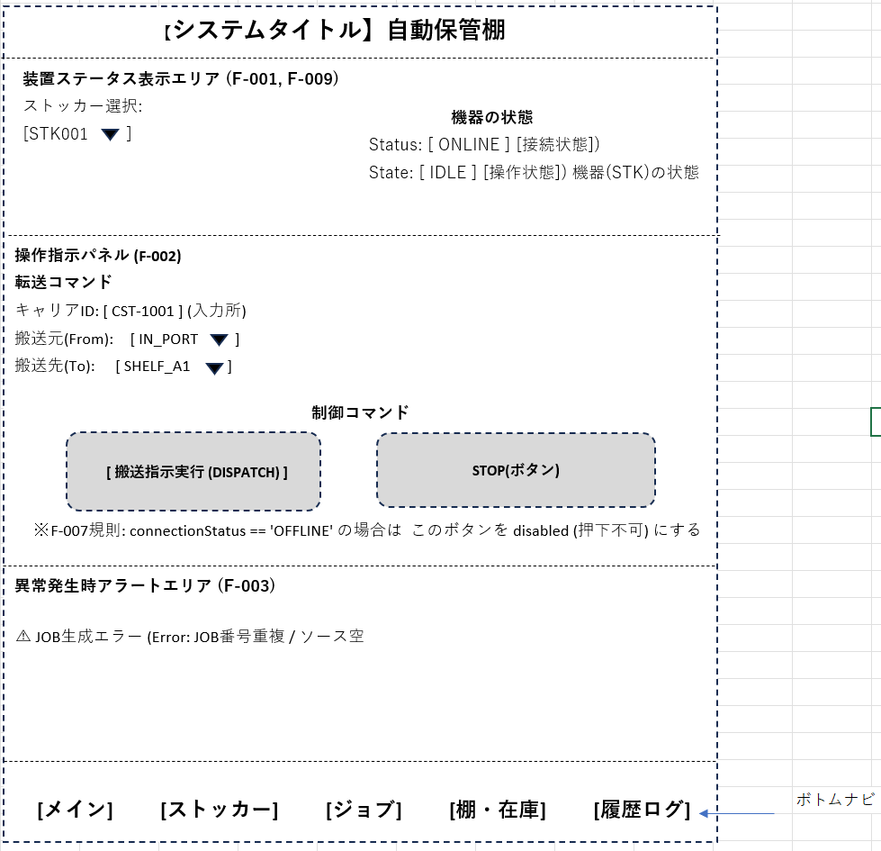
レイアウト図

画面項目定義
No |  | 論理名 |  | 部品タイプ |  | 初期値 | 制約 |  |  | 備考
 |  |  |  |  |  |  | 必須 | 桁数 | 形式
（共通：Shared/_Layout.cshtml）
1 |  | 共通ヘッダーコンテナ |  | コンテナ |  | ー |  |  |  | _Layout.cshtml共通。PWAスタンドアロン表示に最適化。
装置ステータス表示エリア (F-001, F-009)
2 |  | 対象ストッカー選択 |  | プルダウン |  | 自動選択 | ● | ー | 英数字 | 状態が Active のストッカーのみをリスト表示。Reserved の装置は除外。
3 |  | 接続状態表示ランプ |  | ラベル |  | OFFLINE | ー | 7 | 文字列 | 3秒ポーリングで同期。ONLINE(緑) / OFFLINE(灰)と動的クラス切替。
4 |  | 稼働ステータス表示 |  | ラベル |  | IDLE | ー | 12 | 文字列 | IDLE / TRAVELING / LOAD_LOCK / UNLOAD_LOCK / ALARMを色分け表示。
操作指示パネル (F-002)
5 |  | キャリアID入力エリア |  | テキストボックス |  | 空白 | ● | 10 | 半角英数字 | 未入力時はエラー UI-001。カセット搬送用識別バーコード。
6 |  | 搬送元ポート選択 |  | プルダウン |  | IN_PORT | ● | ー | 文字列 | 未選択時はエラー UI-002。搬送先と同じ値が選ばれた場合は即時エラー。
7 |  | 搬送先棚選択 |  | プルダウン |  | SHELF_A1 | ● | ー | 文字列 | 未選択時はエラー UI-003。搬送元と同じ値が選ばれた場合は即時エラー。
8 |  | 搬送指示実行ボタン |  | ボタン |  | 活性 | ー | ー | ー | Input validation check
9 |  | 緊急停止ボタン |  | ボタン |  | 活性固定 | ー | ー | ー | btnStop押下時、全インターロックを無視して最優先で /api/equipment/command に E-STOP 送信。ー。
異常発生時アラートエリア (F-003)
10 |  | 異常発生警告エリア |  | コンテナ |  | 非表示 | ー | ー | ー | サーバー側エラー（二重保管エラー等）検知時、非表示状態を解除して赤文字で表示。
8 |  | 搬送指示実行ボタン |  | リンクバー |  | メイン選択 | ー | ー | ー | タブ切替インターフェース（メイン、一覧、ジョブ、棚、履歴）。
画面操作説明
【通常系：搬送指示の実行手順】
1.ボトムナビゲーションバーより「メイン操作（Dispatch）」タブを選択し、画面をアクティブにする。
2.画面上部に対象ストッカーID（初期値: STK001）が自動表示されていることを確認する。
3.「キャリアID」入力エリア（#inputCarrierId）に、搬送対象のカセット識別バーコード情報（例: CST-1001）を手動入力する。
4.「搬送元ポート」（#selectSource）および「搬送先棚」（#selectDestination）のプルダウンメニューから、
目的の経路を選択する。
5.「搬送指示実行」ボタン（#btnSubmitTransfer）をタップする。
6.内部バリデーションチェックが正常に通過すると、確認ダイアログ（「搬送指示を実行しますか？」）
が表示されるので「OK」を選択する。
7.バックエンドAPI POST /api/equipment/command へリクエストが送信され、正常応答（HTTP 200/201）を受信すると、
画面上に成功トースト通知（「ジョブ受付成功」）がポップアップ表示される。
8.フォーム内の入力内容が自動でクリア（リセット）され、画面は自動的に SCR-004（ジョブ監視画面） へ遷移する。

【通常系：搬送指示の実行手順】
未入力チェック（単体バリデーション）:
○ | 「キャリアID」が未入力のままボタンを押下した場合 ➔ 処理を中断し、赤色警告コンテナ（#errorAlert）にエラーID UI-001
 | （「キャリアIDを入力してください」）を動的表示する。
○ | 搬送元または搬送先が未選択の場合 ➔ 同様にエラーID UI-002 または UI-003 を出力する。

安全インターロック制御（F-007）:
 | 装置の接続状態が OFFLINE、または現在の稼働ステータスが TRAVELING / ALARM の場合 ➔ JavaScriptがそれを検知し、
 | 「搬送指示実行」ボタンを即座に不活性化（disabled = true、不透明度50%のグレーアウト）とし、
 | オペレーターの誤操作による無効なコマンド送信を物理的に遮断する。

画面レイアウト_ストッカー一覧
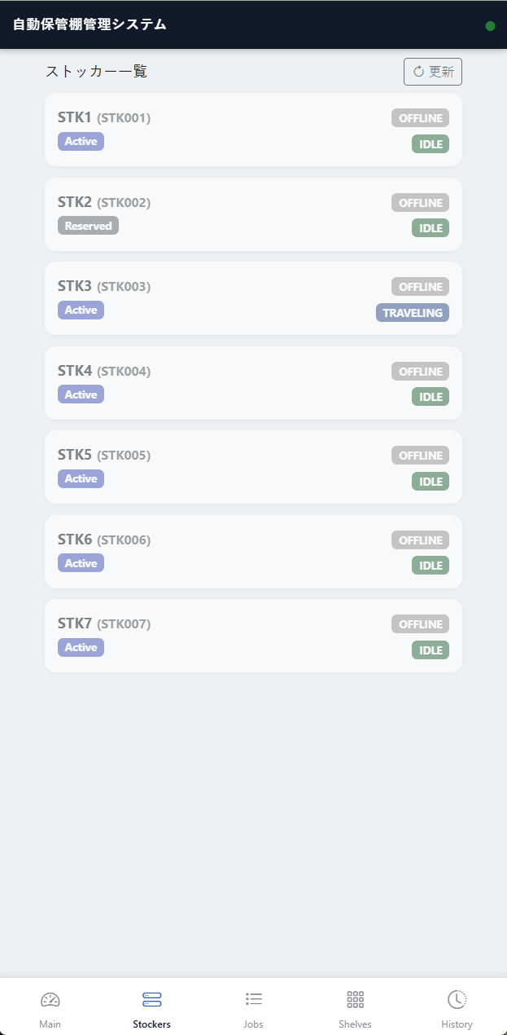
画面レイアウト定義
システム名 |  |  |  |  | サブシステム名 |  | 画面名 |  |  | 画面ID
自動保管棚搬送管理システム |  |  |  |  | フロントエンドPWA |  | ストッカー一覧 |  |  | SCR-002
概要 |  |  | 工場内全ストッカーの登録状態マスタおよび、リアルタイム通信状態・稼働状況を俯瞰表示する画面。 ＜配置場所＞ ・Pages/Stockers.cshtml / とShared/_Layout.cshtml

レイアウト図


画面項目定義
No |  | 論理名 |  | 部品タイプ |  | 初期値 | 制約 |  |  | 備考
 |  |  |  |  |  |  | 必須 | 桁数 | 形式
1 |  | ストッカー情報カード一覧 |  | グリッド |  | マスタ依存 | ー | ー | ー | プレーンな表ではなく、Bootstrapカード形式でループ展開。
2 |  | ストッカーID |  | ラベル |  | ー | ー | 10 | 英数字 | StockerIDを表示。
3 |  | ストッカー名称 |  | ラベル |  | ー | ー | 50 | 全角半角 | StockerNameを表示。
4 |  | マスタ状態バッジ |  | ラベル |  | ー | ー | 8 | 文字列 | Active(稼働対象) / Reserved(保守中・非稼働)をバッジ表示。
画面操作説明
【通常系：装置健全性の確認手順】
1.ボトムナビゲーションバーより「ストッカー一覧（Stocker List）」タブを選択する。
2.画面遷移時、および2〜3秒毎の定期タイマー割り込み（setInterval）を契機に、バックエンドAPI GET /api/front/stockers
 | が自動で呼び出される。
3.受信した全ストッカー情報に基づき、Bootstrapカード形式のUIリストが動的に再レンダリングされる。
4.オペレーターは工場内全ユニットの「ストッカーID」「名称」「登録ステータス（Active/Reserved）」
 | 「接続状態（ONLINE/OFFLINE）」を一目で俯瞰確認する。

【通常系：搬送指示の実行手順】
オフライン状態の視覚化:
○ | 対象装置の connectionStatus が OFFLINE であることを検知した場合 ➔ 該当するストッカーカード全体にCSSクラス
 | （grayscale opacity-60 pointer-events-none）を動的に適用し、カード全体をグレーアウト（不活性表示）にする。
○ | 搬送元または搬送先が未選択の場合 ➔ 同様にエラーID UI-002 または UI-003 を出力する。

アラーム発生時の強調警告:
○ | 対象装置の operationState が ALARM の場合 ➔ カードの境界線および背景を赤色反転させ、かつ animate-pulse による
 | 赤色点滅エフェクトを発動させてオペレーターへ即座に異常を報知する。

画面レイアウト_ジョブ監視
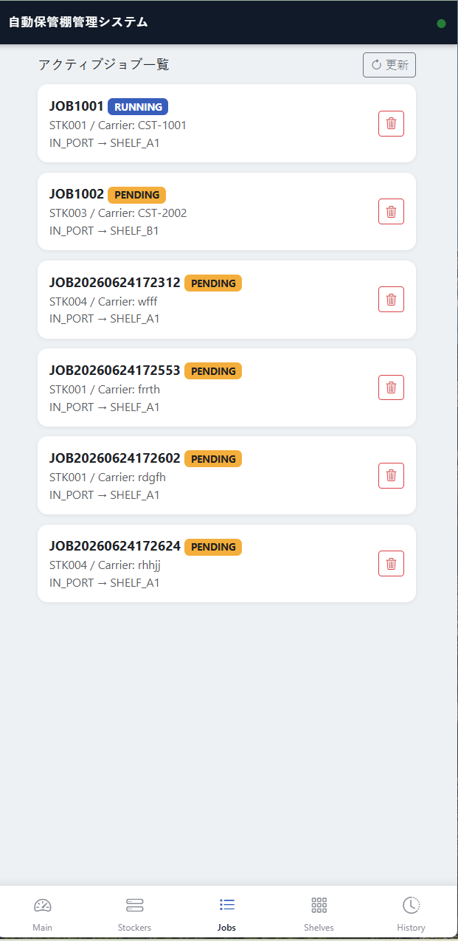
画面レイアウト定義
システム名 |  |  |  |  | サブシステム名 |  | 画面名 |  |  | 画面ID
自動保管棚搬送管理システム |  |  |  |  | フロントエンドPWA |  | ジョブ監視 (Queue Monitor) |  |  | SCR-003
概要 |  |  | 現在実行中のタスク、待機中（Pending）、および完了・中断された搬送ジョブの一覧を表示・管理する画面。 ＜配置場所＞ ・Pages/Jobss.cshtml / とShared/_Layout.cshtml

レイアウト図

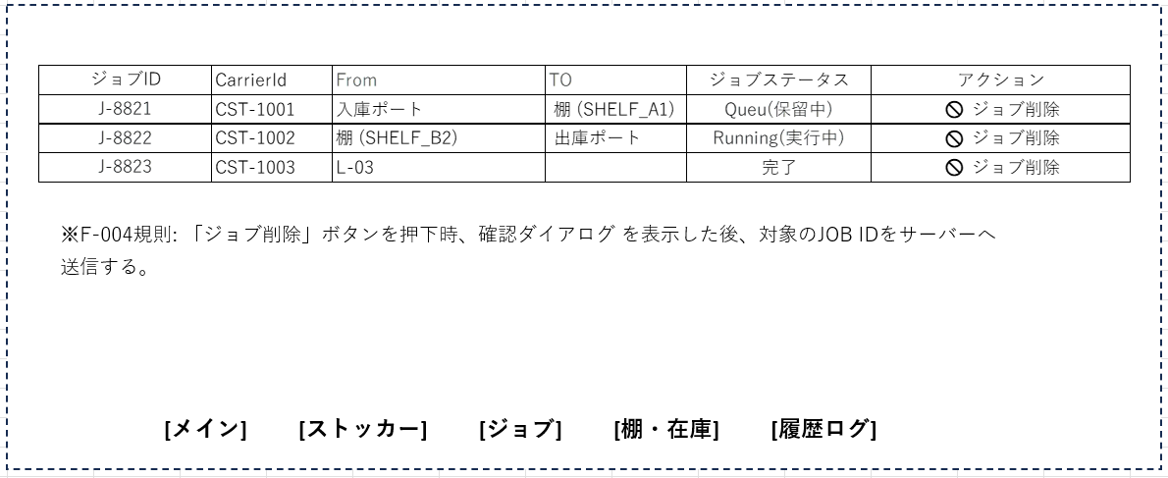

画面項目定義
No |  | 論理名 |  | 部品タイプ |  | 初期値 | 制約 |  |  | 備考
 |  |  |  |  |  |  | 必須 | 桁数 | 形式
1 |  | ジョブ一覧テーブル |  | グリッド |  | ー | ー | ー | ー | プレーンな表ではなく、Bootstrapカード形式でループ展開。
2 |  | ジョブIDヘッダ |  | ラベル |  | ジョブID | ー | 10 | 英数字 | JobID（例: J-8821）。
3 |  | 搬送ルート表示 |  | ラベル |  | 搬送経路 | ー | ー | 文字列 | 「搬送元 ➔ 搬送先」の形式で結合表示（例: IN_PORT ➔ SHELF_A1）。
4 |  | ジョブステータス表示 |  | ラベル |  | 状態 | ー | 12 | 文字列 | PENDING (保留中) / RUNNING (実行中) / COMPLETED (完了) / ABORTED (中止) の4状態をバッジ表示。
5 |  | ジョブ削除ボタン |  | ボタン |  | 活性 | ー | ー | ー | 【安全管理ルール：F-004】押下時、確認ダイアログを表示。。
6 |  | ボトムナビゲーション |  | リンクバー |  | ジョブ監視選択 | ー | ー | ー | タブ切替インターフェース。
画面操作説明
【通常系：ジョブ進捗の監視手順】
1.ボトムナビゲーションバーより「ジョブ監視（Jobs）」タブを選択する。
2.画面表示時、バックエンドAPI GET /api/jobs/active へ自動的にリクエストが送信され、現在実行中および待機中のタスクが一覧
 | 表示される。
3.オペレーターはジョブ一覧テーブル（#jobTableBody）を確認し、タスクの「JobID」「搬送元 ➔ 搬送先経路」および
 | 「進行状態ステータスバッジ」をリアルタイムで追跡する。
○ | PENDING（保留中）のジョブ: 行全体が薄青色（bg-blue-50/50）で表示される。
○ | RUNNING（実行中）のジョブ: 行全体が薄緑色（bg-green-50）で表示され、機器が現在移動中であることを明示する。

【管理者系：問題ジョブの強制削除手順】
1.装置の詰まりや運用エラーにより、特定の PENDING または RUNNING 状態のジョブを強制排除する必要がある場合、
 | 対象行の右端にある「🚫 ジョブ削除」ボタンをタップする。
2.ボタンに埋め込まれたデータ属性（data-job-id）から JavaScript が jobId を安全に補足し、ブラウザ標準の確認
 | ダイアログ（window.confirm）を起動する。
3.オペレーターがダイアログで「OK」を選択した場合、バックエンドの削除API DELETE /api/jobs/{jobId} へ非同期
 | リクエストが送信される。
4.削除成功（HTTP 200）を受信すると、画面上に「ジョブの強制中止を完了しました」という成功トーストが出力され、
 | 即座にテーブル行が再読み込みされて該当ジョブが画面から消去される。
5.すでにコンソール側で処理が確定している等の理由で削除に失敗した場合、エラーID UI-008 に基づき、
 | トーストコンテナが赤色反転してエラー警告を表示する。

画面レイアウト_棚・在庫
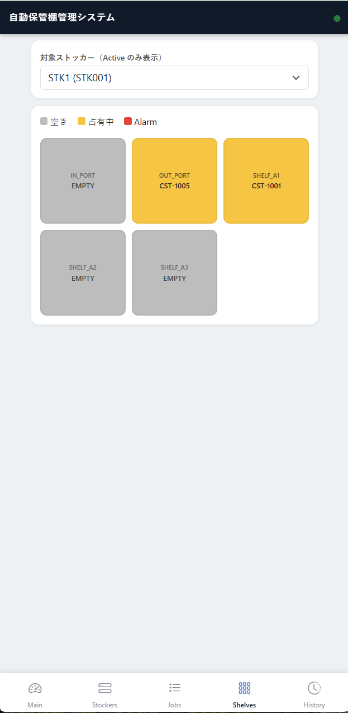
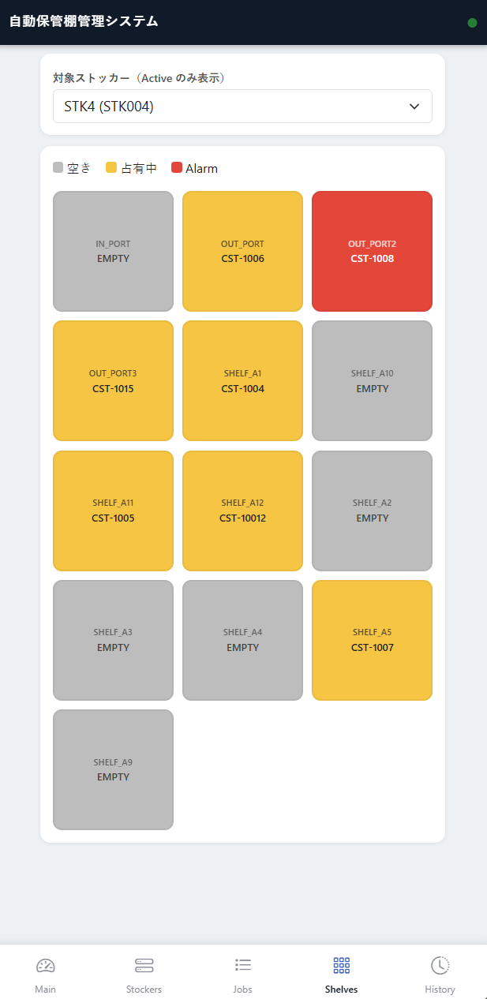
画面レイアウト定義
システム名 |  |  |  |  | サブシステム名 |  | 画面名 |  |  | 画面ID
自動保管棚搬送管理システム |  |  |  |  | フロントエンドPWA |  | 棚・在庫ステータス (Inventory Grid) |  |  | SCR-003
概要 |  |  | IN_PORT、OUT_PORT、および内部の各棚（Shelf）の空き状況・占有状況を3×3のグリッドUIで可視化する画面。 ＜配置場所＞ ・Pages/Shelves.cshtml / とShared/_Layout.cshtml

レイアウト図
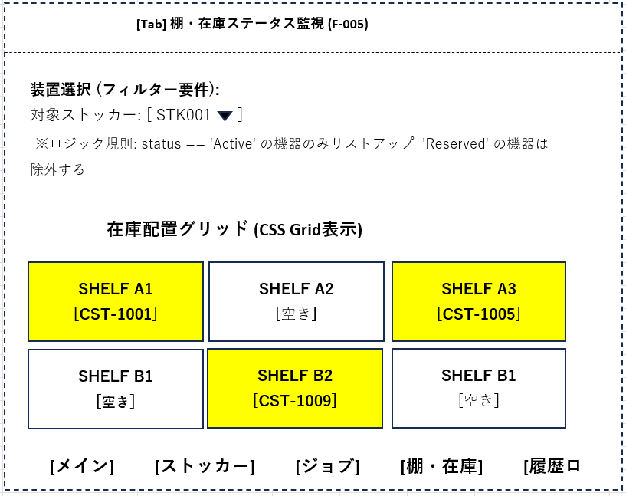

画面項目定義
No |  | 論理名 |  | 部品タイプ |  | 初期値 | 制約 |  |  | 備考
 |  |  |  |  |  |  | 必須 | 桁数 | 形式
1 |  | 共通ヘッダーコンテナ |  | コンテナ |  | ー | ー | ー | ー | _Layout.cshtml共通。選択中ストッカーの稼働状態を連動表示。
2 |  | 在庫対象ストッカー選択 |  | プルダウン |  | STK001 | ● | ー | 英数字 | ステータスが Active のストッカーのみをリスト表示（Reserved の機器は誤投入防止のため除外）。
3 |  | 在庫グリッドコンテナ |  | コンテナ |  | ー | ー | ー | ー | Gridレイアウト
4 |  | 棚セル（空き状態） |  | パネル |  | 灰色背景 | ー | ー | ー | 占有フラグ（IsOccupied）が false の場合に適用。
5 |  | 棚セル（占有状態） |  | パネル |  | 黄色背景 | ー | ー | ー | 占有フラグ（IsOccupied）が true の場合に適用。内部に格納されている CarrierID を中央にテキスト表示。
7 |  | ボトムナビゲーション |  | リンクバー |  | 棚・在庫選択 | ー | ー | ー | タブ切替インターフェース（メイン、一覧、ジョブ、棚、履歴）。
画面操作説明
【通常系：在庫マップの確認・切替手順】
1.ボトムナビゲーションバーより「棚・在庫（Shelves）」タブを選択する。
2.「在庫対象ストッカー選択」プルダウンメニュー（#selectInventoryStocker）から、確認したい装置（例: STK001）を選択する。
 | が自動で呼び出される。
○ | ※誤投入・誤確認を防止するため、このプルダウンにはマスタ登録ステータスが Active（有効・稼働対象）の装置のみが
 | フィルタリングされて表示される（Reserved の装置は除外）。
3.プルダウンの変更（onchange）を契機に、GET /api/front/inventory/shelves?stockerId={ID} が非同期で実行される。
4.正常応答を受信後、画面内の中央に配置された 3×3（合計9マス）のグリッドコンテナ（#inventoryGrid）が動的に書き換わる。
5.オペレーターは、どの棚（Shelf）にどのキャリアIDが保管されているか、または空いているかを視覚的に確認する。

【判定に基づく状態表現仕様】
○ | 空き棚の確認: 占有フラグ（isOccupied）が false のセル ➔ 灰色背景（bg-gray-200）で中央に「EMPTY（空き）」
 | （と表示される。
○ | 占有棚（在庫あり）の確認: 占有フラグ（isOccupied）が true のセル ➔ 視認性の高い黄色背景（bg-yellow-400 font-bold）
 | に切り替わり、内部に保管中の実際の carrierId 文字列が中央に大きくバインド表示される。

画面レイアウト_履歴ログ
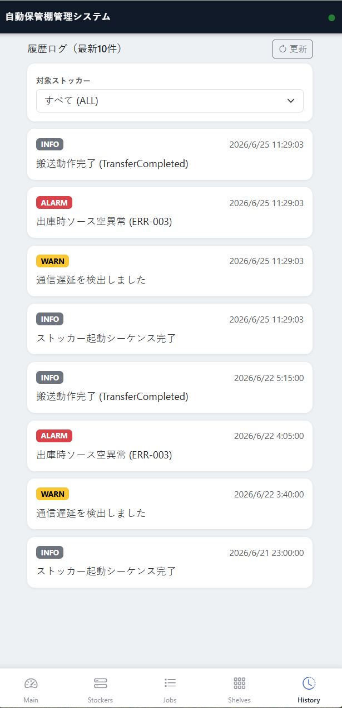
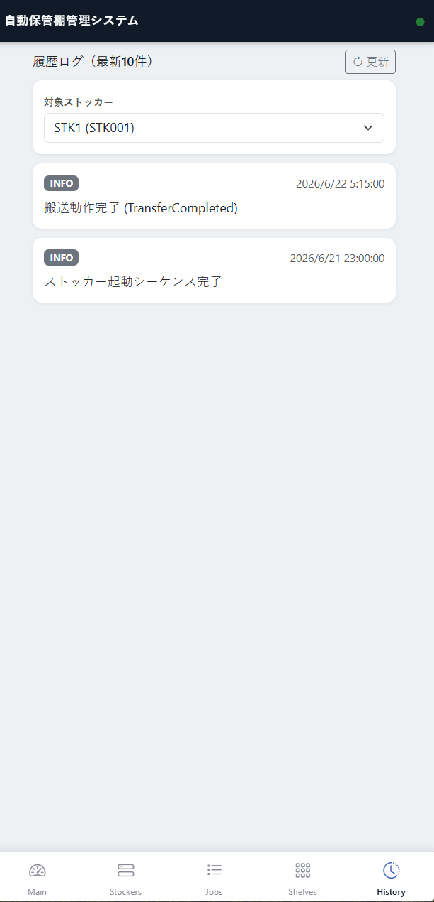
画面レイアウト定義
システム名 |  |  |  |  | サブシステム名 |  | 画面名 |  |  | 画面ID
自動保管棚搬送管理システム |  |  |  |  | フロントエンドPWA |  | 履歴ログ (Event Log) |  |  | SCR-005
概要 |  |  | データベースに永続化された最新のシステム警告、異常イベント（ALARM）、および搬送トランザクション履歴を表示する画面。 ＜配置場所＞ ・Pages/ History.cshtml / とShared/_Layout.cshtml

レイアウト図

画面項目定義
No |  | 論理名 |  | 部品タイプ |  | 初期値 | 制約 |  |  | 備考
 |  |  |  |  |  |  | 必須 | 桁数 | 形式
1 |  | ログ検索ストッカーフィルタ |  | プルダウン |  | ALL | ● | ー | 文字列 | 初期値は全装置対象。特定の StockerID で抽出するSQL条件と連動。
2 |  | 履歴ログ表示エリア |  | リストコンテナ |  | ー | ー | ー | ー | 直近5件の動作ログ配列を表示。スクロール可能。
3 |  | タイムスタンプ表示 |  | ラベル |  | 発生日時 | ー | 19 | 日時 | yyyy-MM-dd hh:mm:ss 形式。
4 |  | ステータス・ログ内容表示 |  | ラベル |  | 区分 | ー | 6 | 文字列 | INFO (通常の搬送ログ) / WARN (通信リトライ等) / ERROR (インターロック発動、緊急停止等) で色分け。
5 |  | ボトムナビゲーション |  | リンクバー |  | 履歴ログ選択 | ー | ー | ー | タブ切替インターフェース。
画面操作説明
【通常系：ジョブ進捗の監視手順】
1.ボトムナビゲーションバーより「履歴ログ（History）」タブを選択する。

2.必要に応じて、画面上部の「ログ検索ストッカーフィルタ」プルダウン（#filterLogStocker）から、
 | 特定のストッカーID（または ALL（全件））を選択する。
3.プルダウンの変更、または画面切り替えを契機に GET /api/logs/recent に対しクエリが発行され、
 | SQL側の抽出条件と連動した最新5件の履歴データがパースされる。
4.スクロール可能なログコンテナ領域（#logContainer）へ、各ログレコードがタイムスタンプ順に動的レンダリングされる。

【管理者系：問題ジョブの強制削除手順】
1.オペレーターはコンテナ内を上下にスクロールし、過去のシステムトランザクションを追跡する。
2.INFO（正常動作・受付ログ等）: 標準の薄暗い文字色（text-slate-700）で表示。
3.WARN（リトライ等）: 注意を促すオレンジ色（text-amber-500）で表示。
4.ERROR（システム異常・緊急停止等）: 最優先で確認すべきログとして、赤色の太字（text-red-600 font-semibold）で強調表示される。

